G.5.1
Gráfico 5.1. Distribución porcentual de las consultas pertinentes atendidas en el 016 por violencia contra las mujeres, según el tipo de violencia.
Año 2024.

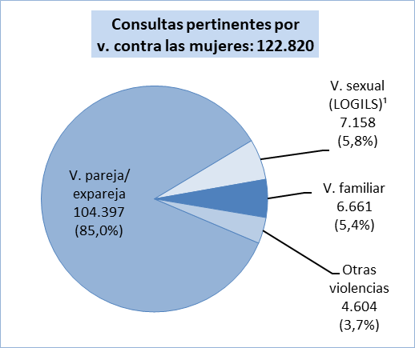

1. Incluye la violencia sexual en el ámbito de la familia.

Fuente: Delegación del Gobierno contra la Violencia de Género, Ministerio de Igualdad.

G.5.2
Gráfico 5.2. Distribución porcentual de las consultas pertinentes atendidas en el 016 por violencia contra las mujeres, según el canal utilizado.
Año 2024.

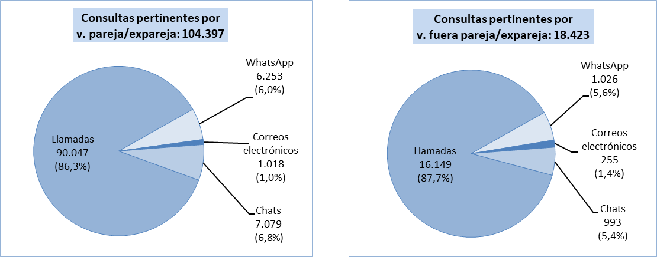

Fuente: Delegación del Gobierno contra la Violencia de Género, Ministerio de Igualdad.

G.5.3
Gráfico 5.3. Distribución porcentual de las consultas pertinentes atendidas en cada canal del 016 según el tipo de violencia.
Año 2024.

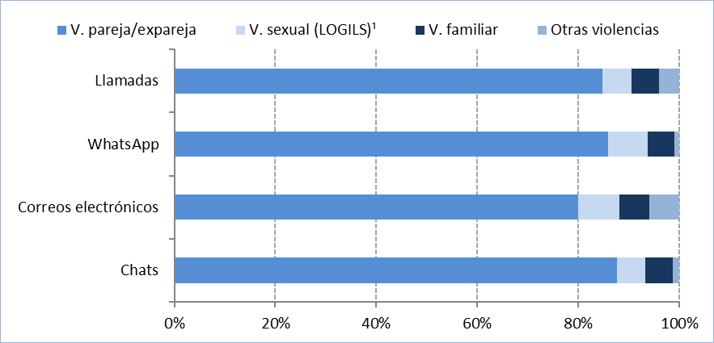

1. Incluye la violencia sexual en el ámbito de la familia.

Fuente: Delegación del Gobierno contra la Violencia de Género, Ministerio de Igualdad.

G.5.4
Gráfico 5.4. Distribución porcentual de las llamadas al 016 por violencia contra las mujeres, según pertinencia.
Año 2024.

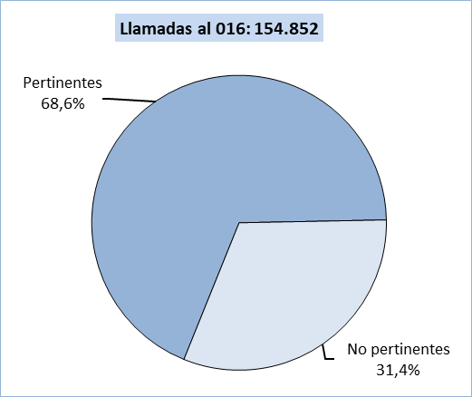

Fuente: Delegación del Gobierno contra la Violencia de Género, Ministerio de Igualdad.

G.5.5
Gráfico 5.5. Llamadas pertinentes atendidas en el 016 por violencia en la pareja o expareja.
Periodo 2007-2024¹.

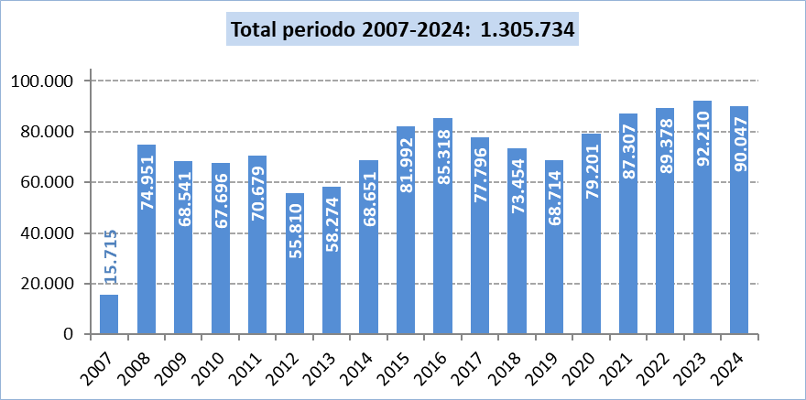

1. El servicio 016 se ofrece a partir del 3 de septiembre de 2007, hecho que debe tenerse en cuenta al comparar 2007 con el resto de años.

Fuente: Delegación del Gobierno contra la Violencia de Género, Ministerio de Igualdad.

G.5.6
Gráfico 5.6. Llamadas pertinentes atendidas en el 016 por violencia en la pareja o expareja, por mes.
Año 2024.

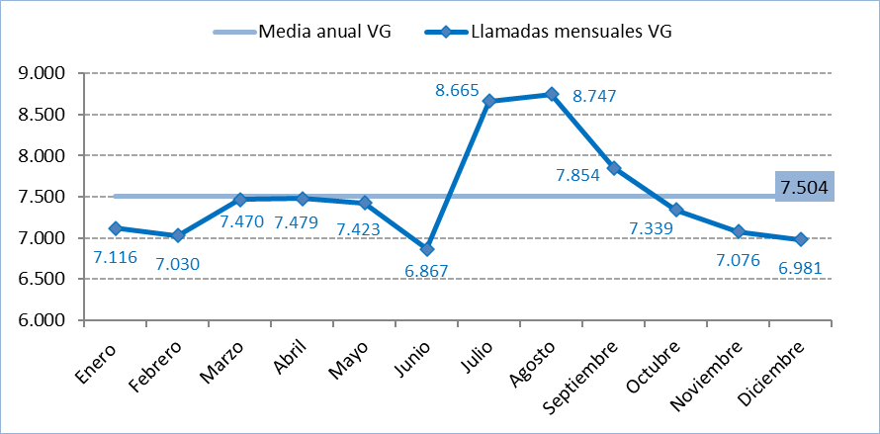

Fuente: Delegación del Gobierno contra la Violencia de Género, Ministerio de Igualdad.

G.5.7
Gráfico 5.7. Media diaria de llamadas pertinentes atendidas en el 016 por violencia en la pareja o expareja, por mes.
Año 2024.

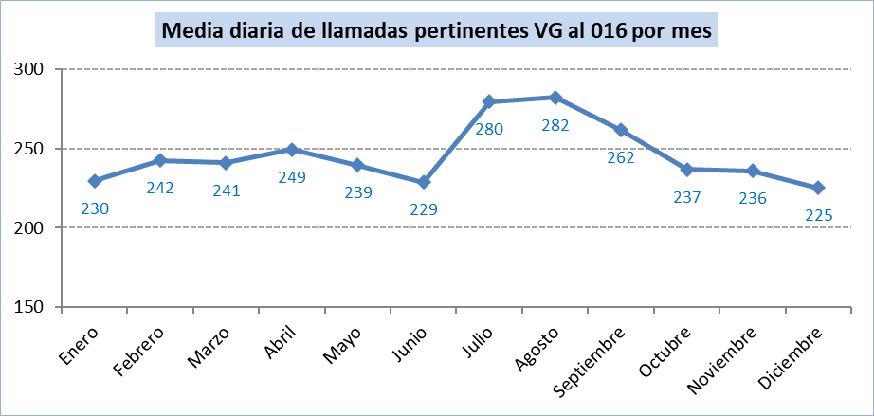

Fuente: Delegación del Gobierno contra la Violencia de Género, Ministerio de Igualdad.

G.5.8
Gráfico 5.8. Llamadas pertinentes atendidas en el 016 por violencia en la pareja o expareja, por día de la semana.
Año 2024.

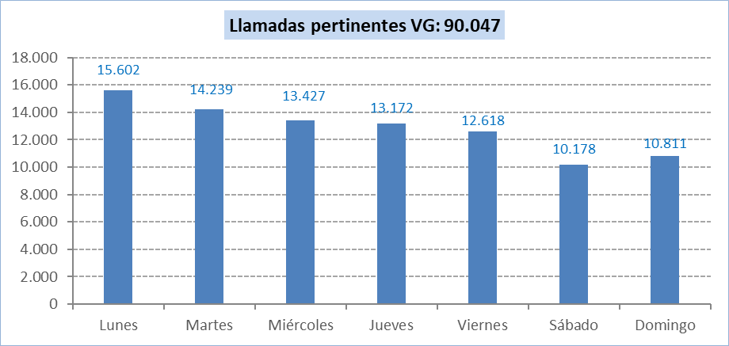

Fuente: Delegación del Gobierno contra la Violencia de Género, Ministerio de Igualdad.

G.5.9
Gráfico 5.9. Llamadas pertinentes atendidas en el 016 por violencia en la pareja o expareja¹, por día de la semana.
Último quinquenio.

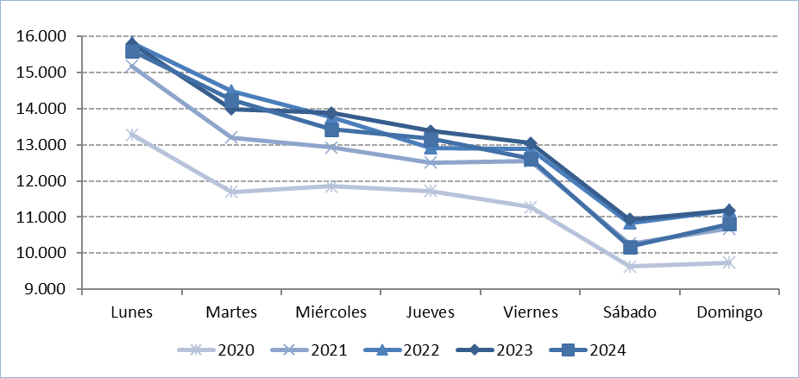

1. De enero a mayo de 2022, no es posible desagregar por tipo de violencia la variable indicada. Por este motivo, en 2022, a las 89.378 llamadas por violencia en la pareja y expareja,
se suman 2.551 llamadas por violencia fuera de la pareja y expareja (2,8% del total, 91.929).
Fuente: Delegación del Gobierno contra la Violencia de Género, Ministerio de Igualdad.

G.5.10
Gráfico 5.10. Llamadas pertinentes atendidas en el 016 por violencia en la pareja o expareja, por hora del día.
Año 2024.

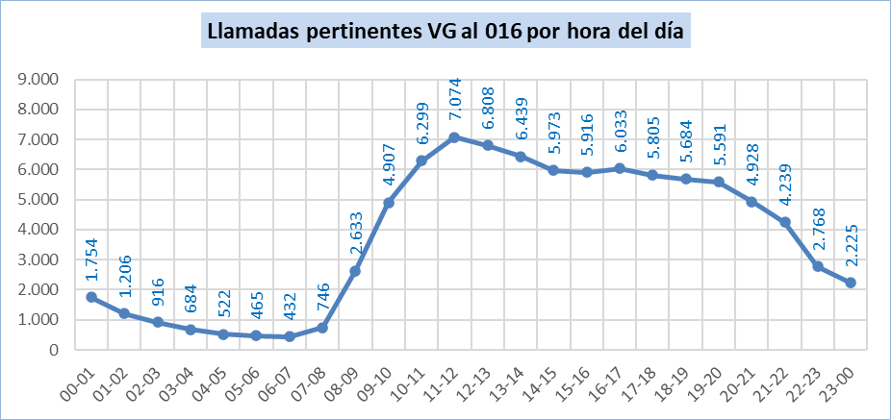

Fuente: Delegación del Gobierno contra la Violencia de Género, Ministerio de Igualdad.

G.5.11
Gráfico 5.11. Llamadas pertinentes atendidas en el 016 por violencia en la pareja o expareja¹, por hora del día.
Último quinquenio.

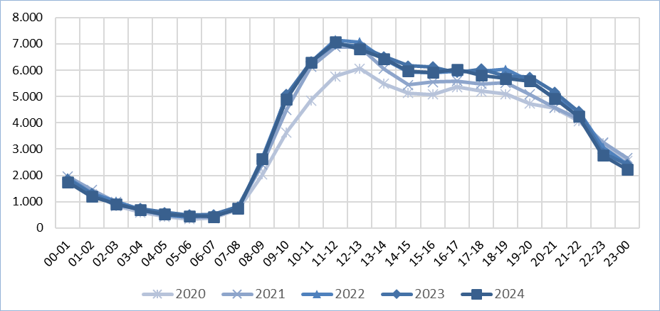

1. De enero a mayo de 2022, no es posible desagregar por tipo de violencia la variable indicada. Por este motivo, en 2022, a las 89.378 llamadas por violencia en la pareja y expareja,
se suman 2.551 llamadas por violencia fuera de la pareja y expareja (2,8% del total, 91.929).

Fuente: Delegación del Gobierno contra la Violencia de Género, Ministerio de Igualdad.

G.5.12
Gráfico 5.12. Distribución porcentual de las llamadas pertinentes atendidas en el 016 por violencia en la pareja o expareja, según su duración.
Año 2024.

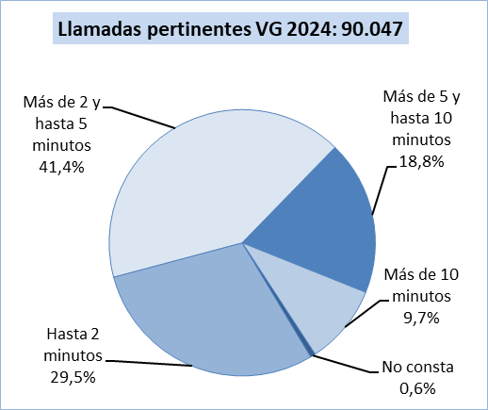

Fuente: Delegación del Gobierno contra la Violencia de Género, Ministerio de Igualdad.

G.5.13
Gráfico 5.13. Variación interanual del número de llamadas pertinentes atendidas en el 016 por violencia en la pareja o expareja, por comunidad autónoma. Porcentaje sobre el año anterior.
Año 2024.

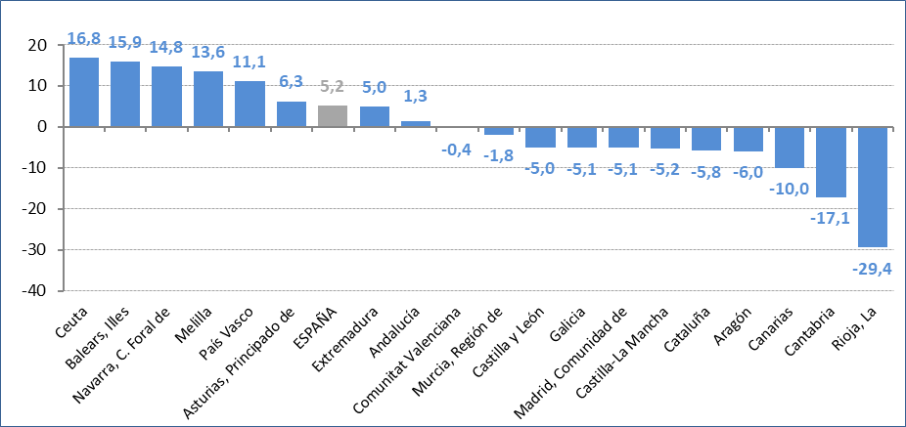

Fuente: Delegación del Gobierno contra la Violencia de Género, Ministerio de Igualdad.

G.5.14
Gráfico 5.14. Llamadas pertinentes atendidas en el 016 por violencia en la pareja o expareja, por comunidad autónoma. Tasas por millón de mujeres de 15 y más años.
Año 2024.

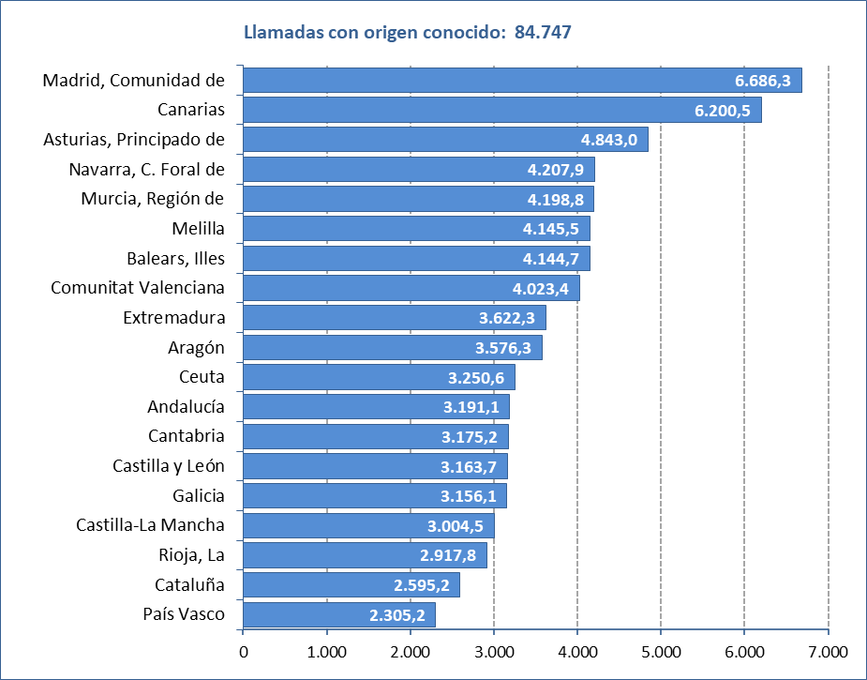

Fuente: Delegación del Gobierno contra la Violencia de Género, Ministerio de Igualdad.

G.5.15
Gráfico 5.15. Distribución porcentual de las llamadas pertinentes atendidas en el 016 por violencia en la pareja o expareja¹ según la persona que efectúa la llamada.
Último quinquenio y periodo 2007-2024.

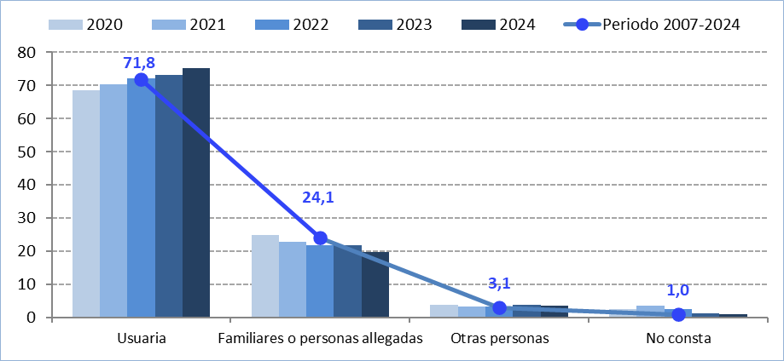

1. De enero a mayo de 2022, no es posible desagregar por tipo de violencia la variable indicada. Por este motivo, en 2022, a las 89.378 llamadas por violencia en la pareja y expareja, se suman 2.551 llamadas por violencia fuera de la pareja y expareja (2,8% del total, 91.929, en 2022 y 0,2% del total del periodo).

Fuente: Delegación del Gobierno contra la Violencia de Género, Ministerio de Igualdad.

G.5.16
Gráfico 5.16. Llamadas pertinentes atendidas en el 016 por violencia en la pareja o expareja, por persona que efectúa la llamada y mes.
Año 2024.

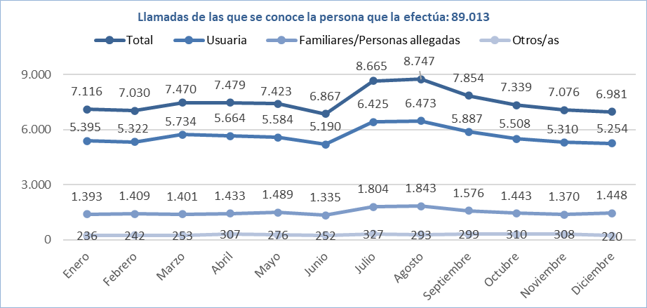

Fuente: Delegación del Gobierno contra la Violencia de Género, Ministerio de Igualdad.

G.5.17
Gráfico 5.17. Llamadas pertinentes atendidas en el 016 por violencia en la pareja o expareja¹, por comunidad autónoma.
Periodo 2007-2024.

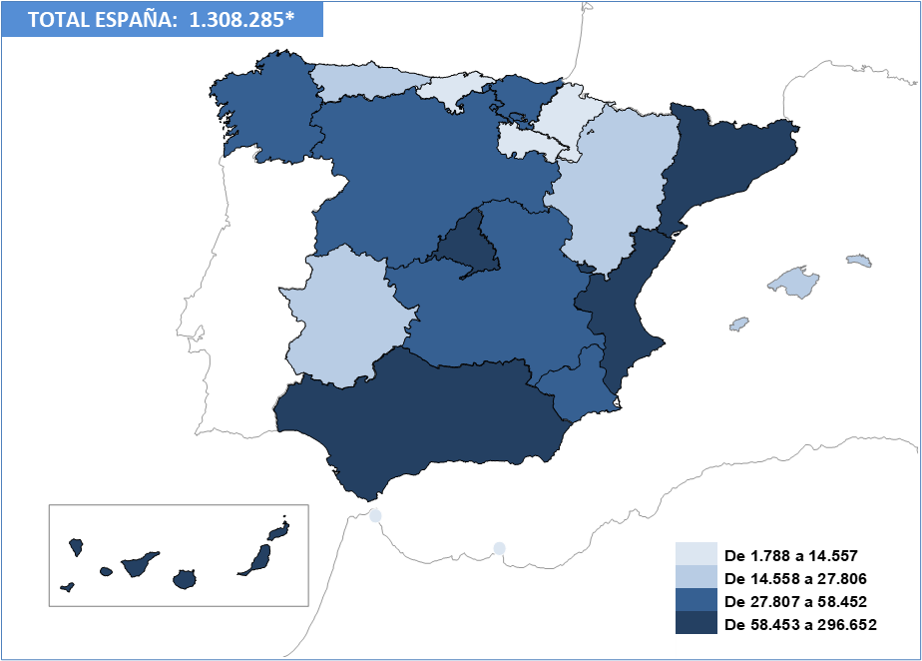

* En el periodo 2007-2024, 32.139 de estas llamadas no tienen comunidad autónoma asignada.
1. De enero a mayo de 2022, no es posible desagregar por tipo de violencia la variable indicada. Por este motivo, en 2022, a las 89.378 llamadas por violencia en la pareja y expareja, se suman 2.551 llamadas por violencia fuera de la pareja y expareja (2,8% del total, 91.929, en 2022 y 0,2% del total del periodo).

Fuente: Delegación del Gobierno contra la Violencia de Género, Ministerio de Igualdad.

G.5.18
Gráfico 5.18. Llamadas pertinentes atendidas en el 016 por violencia en la pareja o expareja, por comunidad autónoma. Valores absolutos y tasas por millones de mujeres de 15 y más años.
Año 2024.

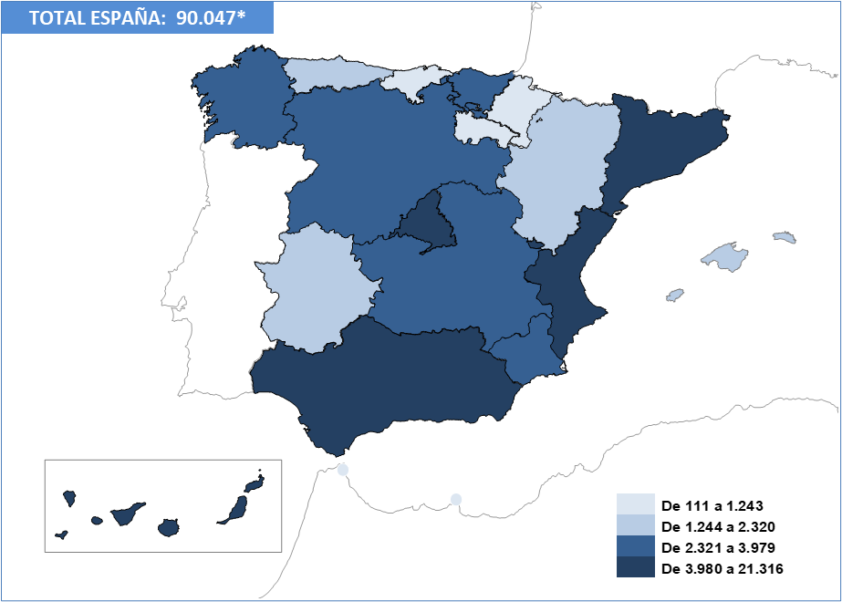

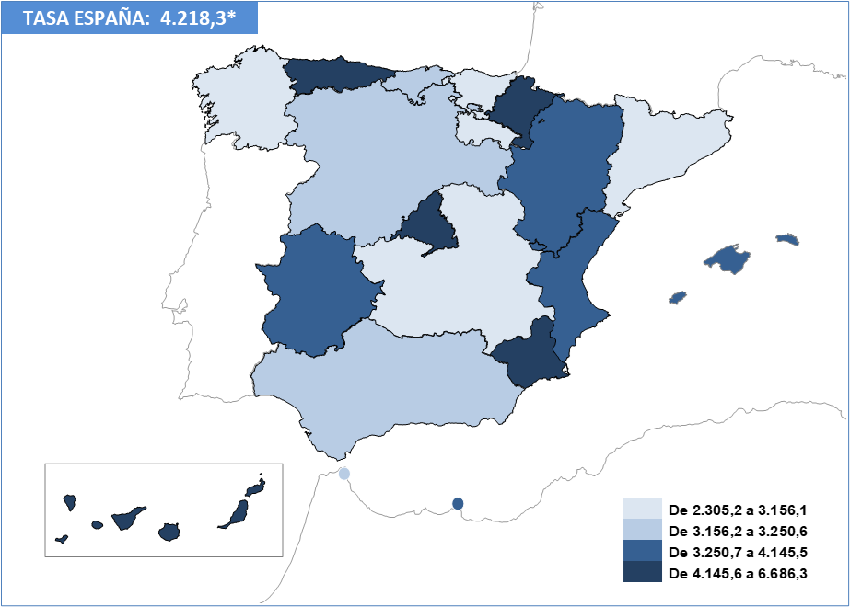

* En 2024, 5.300 de estas llamadas no tienen comunidad autónoma asignada.

Fuente: Delegación del Gobierno contra la Violencia de Género, Ministerio de Igualdad.

G.5.19
Gráfico 5.19. Llamadas pertinentes atendidas en el 016 por violencia en la pareja o expareja¹, por provincia.
Periodo 2007-2024.

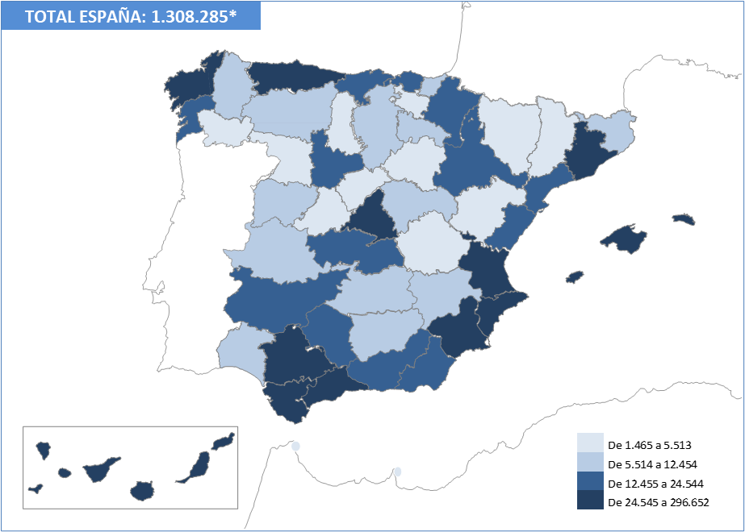

* En el periodo 2007-2024, 32.139 de estas llamadas no tienen provincia asignada.
1. De enero a mayo de 2022, no es posible desagregar por tipo de violencia la variable indicada. Por este motivo, en 2022, a las 89.378 llamadas por violencia en la pareja y expareja, se suman 2.551 llamadas por violencia fuera de la pareja y expareja (2,8% del total, 91.929, en 2022 y 0,2% del total del periodo).

Fuente: Delegación del Gobierno contra la Violencia de Género, Ministerio de Igualdad.

G.5.20
Gráfico 5.20. Llamadas pertinentes atendidas en el 016 por violencia en la pareja o expareja, por provincia. Valores absolutos y tasas por millón de mujeres de 15 y más años.
Año 2024.

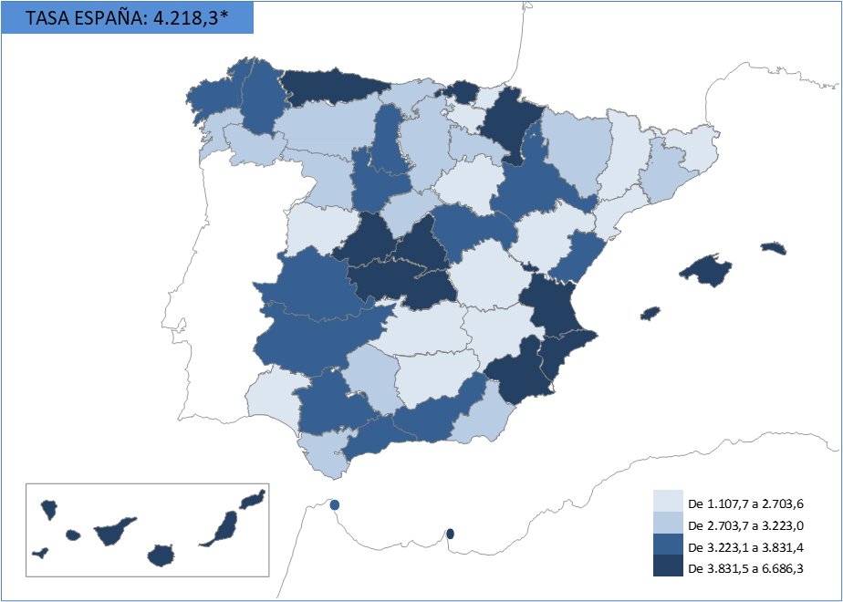

* En 2024, 5.300 de estas llamadas no tienen provincia asignada.

Fuente: Delegación del Gobierno contra la Violencia de Género, Ministerio de Igualdad.

T.5.7
Tabla 5.7. Llamadas pertinentes atendidas en el 016 por violencia en la pareja o expareja, por persona que efectúa la llamada, comunidad autónoma y provincia.
Años 2023 y 2024.

Año | 2024 |  |  |  |  | 2023
Persona que efectúa la llamada | Usuaria | Familiares y personas allegadas | Otras personas | No consta | TOTAL | Usuaria | Familiares y personas allegadas | Otras personas | No consta | TOTAL
Com. autónoma y provincia
TOTAL | 67,746 | 17,944 | 3,323 | 1,034 | 90,047 | 67,388 | 20,113 | 3,520 | 1,189 | 92,210
ANDALUCÍA | 8,363 | 3,080 | 556 | 106 | 12,105 | 8,124 | 3,172 | 552 | 99 | 11,947
Almería | 617 | 239 | 33 | 4 | 893 | 584 | 211 | 37 | 4 | 836
Cádiz | 1,203 | 413 | 63 | 16 | 1,695 | 1,079 | 421 | 62 | 7 | 1,569
Córdoba | 696 | 271 | 40 | 8 | 1,015 | 574 | 258 | 46 | 8 | 886
Granada | 905 | 354 | 69 | 15 | 1,343 | 835 | 401 | 69 | 16 | 1,321
Huelva | 346 | 184 | 36 | 9 | 575 | 375 | 179 | 32 | 4 | 590
Jaén | 456 | 158 | 25 | 5 | 644 | 459 | 179 | 29 | 6 | 673
Málaga | 2,145 | 696 | 154 | 19 | 3,014 | 2,131 | 717 | 132 | 29 | 3,009
Sevilla | 1,995 | 765 | 136 | 30 | 2,926 | 2,087 | 806 | 145 | 25 | 3,063
ARAGÓN | 1,576 | 435 | 104 | 23 | 2,138 | 1,611 | 524 | 117 | 22 | 2,274
Huesca | 231 | 60 | 20 | 2 | 313 | 201 | 54 | 24 | 5 | 284
Teruel | 97 | 25 | 15 | 3 | 140 | 95 | 46 | 16 | 1 | 158
Zaragoza | 1,248 | 350 | 69 | 18 | 1,685 | 1,315 | 424 | 77 | 16 | 1,832
ASTURIAS, PRINCIPADO DE | 1,815 | 425 | 62 | 18 | 2,320 | 1,600 | 471 | 94 | 18 | 2,183
BALEARS, ILLES | 1,670 | 480 | 57 | 18 | 2,225 | 1,411 | 428 | 63 | 18 | 1,920
CANARIAS | 4,901 | 1,092 | 219 | 44 | 6,256 | 5,239 | 1,417 | 240 | 56 | 6,952
Palmas, Las | 2,496 | 575 | 111 | 21 | 3,203 | 2,611 | 673 | 121 | 26 | 3,431
Santa Cruz de Tenerife | 2,405 | 517 | 108 | 23 | 3,053 | 2,628 | 744 | 119 | 30 | 3,521
CANTABRIA | 642 | 187 | 24 | 7 | 860 | 749 | 241 | 38 | 10 | 1,038
CASTILLA Y LEÓN | 2,586 | 706 | 102 | 42 | 3,436 | 2,627 | 817 | 121 | 51 | 3,616
Ávila | 297 | 67 | 8 | 5 | 377 | 207 | 65 | 11 | 1 | 284
Burgos | 296 | 117 | 14 | 4 | 431 | 348 | 113 | 16 | 6 | 483
León | 437 | 112 | 24 | 10 | 583 | 438 | 127 | 23 | 9 | 597
Palencia | 214 | 35 | 7 | 2 | 258 | 161 | 35 | 3 | 6 | 205
Salamanca | 286 | 84 | 10 | 1 | 381 | 305 | 108 | 15 | 8 | 436
Segovia | 145 | 51 | 6 | 2 | 204 | 158 | 71 | 18 | 2 | 249
Soria | 54 | 18 | 3 | 3 | 78 | 102 | 24 | 4 | 1 | 131
Valladolid | 702 | 171 | 20 | 14 | 907 | 744 | 233 | 25 | 14 | 1,016
Zamora | 155 | 51 | 10 | 1 | 217 | 164 | 41 | 6 | 4 | 215
CASTILLA-LA MANCHA | 2,024 | 591 | 86 | 26 | 2,727 | 2,093 | 610 | 141 | 32 | 2,876
Albacete | 277 | 75 | 12 | 9 | 373 | 310 | 87 | 24 | 4 | 425
Ciudad Real | 334 | 119 | 16 | 3 | 472 | 352 | 99 | 26 | 4 | 481
Cuenca | 116 | 38 | 17 | 2 | 173 | 145 | 48 | 17 | 1 | 211
Guadalajara | 320 | 104 | 8 | 4 | 436 | 349 | 102 | 14 | 8 | 473
Toledo | 977 | 255 | 33 | 8 | 1,273 | 937 | 274 | 60 | 15 | 1,286
CATALUÑA | 6,936 | 1,928 | 250 | 63 | 9,177 | 7,139 | 2,245 | 282 | 80 | 9,746
Barcelona | 5,430 | 1,529 | 204 | 52 | 7,215 | 5,514 | 1,727 | 238 | 69 | 7,548
Girona | 524 | 133 | 15 | 3 | 675 | 499 | 176 | 12 | 6 | 693
Lleida | 209 | 61 | 11 | 2 | 283 | 241 | 103 | 9 | 2 | 355
Tarragona | 773 | 205 | 20 | 6 | 1,004 | 885 | 239 | 23 | 3 | 1,150
COMUNITAT VALENCIANA | 7,185 | 1,762 | 417 | 120 | 9,484 | 7,205 | 1,805 | 405 | 104 | 9,519
Alicante/Alacant | 2,663 | 620 | 147 | 49 | 3,479 | 2,637 | 676 | 127 | 48 | 3,488
Castellón/Castelló | 728 | 160 | 34 | 15 | 937 | 768 | 172 | 35 | 6 | 981
Valencia/València | 3,794 | 982 | 236 | 56 | 5,068 | 3,800 | 957 | 243 | 50 | 5,050
EXTREMADURA | 1,323 | 313 | 52 | 11 | 1,699 | 1,205 | 354 | 36 | 23 | 1,618
Badajoz | 875 | 210 | 34 | 10 | 1,129 | 754 | 249 | 21 | 19 | 1,043
Cáceres | 448 | 103 | 18 | 1 | 570 | 451 | 105 | 15 | 4 | 575
GALICIA | 3,012 | 798 | 137 | 32 | 3,979 | 3,061 | 944 | 143 | 45 | 4,193
Coruña, A | 1,406 | 337 | 59 | 14 | 1,816 | 1,444 | 419 | 66 | 14 | 1,943
Lugo | 356 | 111 | 18 | 5 | 490 | 265 | 85 | 11 | 8 | 369
Ourense | 346 | 104 | 12 | 4 | 466 | 269 | 102 | 8 | 5 | 384
Pontevedra | 904 | 246 | 48 | 9 | 1,207 | 1,083 | 338 | 58 | 18 | 1,497
MADRID, COMUNIDAD DE | 16,605 | 3,815 | 738 | 158 | 21,316 | 17,154 | 4,376 | 753 | 180 | 22,463
MURCIA, REGIÓN DE | 2,148 | 530 | 79 | 28 | 2,785 | 2,063 | 657 | 97 | 20 | 2,837
NAVARRA, COMUNIDAD FORAL DE | 971 | 216 | 39 | 17 | 1,243 | 806 | 230 | 33 | 14 | 1,083
PAÍS VASCO | 1,757 | 480 | 70 | 19 | 2,326 | 1,438 | 553 | 69 | 33 | 2,093
Araba/Álava | 236 | 87 | 11 | 2 | 336 | 198 | 93 | 15 | 10 | 316
Bizkaia | 1,086 | 268 | 36 | 11 | 1,401 | 861 | 296 | 35 | 15 | 1,207
Gipuzkoa | 435 | 125 | 23 | 6 | 589 | 379 | 164 | 19 | 8 | 570
RIOJA, LA | 300 | 97 | 18 | 3 | 418 | 445 | 124 | 16 | 7 | 592
CEUTA | 75 | 32 | 4 |  | 111 | 61 | 26 | 7 | 1 | 95
MELILLA | 109 | 23 | 10 |  | 142 | 101 | 20 | 2 | 2 | 125
NO CONSTA | 3,748 | 954 | 299 | 299 | 5,300 | 3,256 | 1,099 | 311 | 374 | 5,040

Fuente: Delegación del Gobierno contra la Violencia de Género, Ministerio de Igualdad.
